支援策一覧（全体）
...
05 対象者(対象要件) | 06 URL | 07 対象ステージ
 |  | シード | アーリー | ミドル | レイター
以下の全ての条件を満たす方が対象となる。 (1)自社において研究開発・技術開発・商品開発等を行う創業・第二創業10年以内の中小企業者又は入居後3年以内に事業化に係る法人を設立する計画のある個人 (2)県内にオフィス等を置く方,または新たに開設する予定の方 (3)補助事業終了後3年間,県内で事業活動を継続する予定の方 (4)次のいずれにも該当しない方 イ 同一の大企業からの出資が,資本金の2分の1以上を占めている中小企業者 ロ 大企業からの出資が,資本金の3分の2以上を占めている中小企業者 ハ 大企業の役員又は職員を兼ねている者が,役員総数の2分の1を占めている中小企業者 二 宮城県の県税を滞納している者 ホ 暴力団排除条例（平成22年宮城県条例第67号）に規定する暴力団又は暴力団員等 ヘ その他知事が交付対象と認めない者 | https://www.pref.miyagi.jp/soshiki/shinsan/venture-hojo.html | ○ | ○ | ○ | ○
プロフェッショナル人材の採用を検討している企業。 ※プロフェッショナル人材… 新たな商品・サービスの開発、その販路の開拓や、個々のサービスの生産性向上などの取組を通じて、企業の成長戦略を具現化していく人材。例えば、①経営人材・経営サポート人材②新規事業立ち上げ・販路開拓人材③生産性向上人材 | https://miyagi-projinzai.jp/ | ○ | ○ | ○ | ○
研究開発型スタートアップ | 未定 | ○ | ○ | ○ | ○
東北所在のスタートアップ企業 |  | ○ | ○ | × | ×
東北所在のスタートアップ企業 | https://www.city.sendai.jp/sozosangyo/shutoken2023.html | ○ | ○ | ○ | ○
補助金の交付申請時において東北大 学連携型起業家育成施設 （以下「施設」という。）に入居している者（以下「入居者」という。）で 次の各号に掲げる要件に該当する個人又は法人 とする。 一 大学若しくは高等専門学校（以下「大学等」という。）の研究成果を活用して研究開発等を行う者又は大学等と連携して研究開発等を行う者 二 起業又は別表に掲げる第二創業を通じて新規事業展開等 （以下「起業等」という。）を図ろうとする者 三 市内に事業所等を有する者又は施設退去後に市内に新たに事業所等を設置する計画がある者 四 個人に あっては本市の市税を滞納していない者、法人にあっては法人の市民税及び事業所税に係る市長に対する申告を行い 、 かつ 、本市の市税を滞納していない者 五 暴力団等と関係を有していないこと 六 第６条に規定する補助対象経費について、本市の他の補助金、助成金の交付を受けてい ない者 ２ 前項 の規定にかかわらず、次の各号のいずれかに該当する者は、この要綱に基づく補助金の交付を受けるこ とができない 。 一 同一の大企業からの出資が 、 資本金の２分の１以上を占めている中小企業者 二 大企業からの出資が 、 資本金の３分の２以上を占めている中小企業者 三 大企業の役員又は職員を兼ねている者が 、 役員総数の２分の１を占めている中小企業者 四 施設に入居後３年以内に事業化に係る法人を設立する計画のない個人施設に入居後３年以内に事業化に係る法人を設立する計画のない個人 五 入居者の起業等を支援する目的で入居する者入居者の起業等を支援する目的で入居する者 六 その他市長が交付対象と認めない者その他市長が交付対象と認めない者 | http://www.city.sendai.jp/startup-sogyo/jigyosha/kezai/sangaku/minkan/t-biz.html | ○ | ○ | ○ | ○
1 仙台市内の中小企業者等又は個人事業者であること 2 令和4年5月から令和5年4月までの任意の1ヵ月（対象月）の売上高が、前3か年における任意の同月（基準月）の売上高と比較して10%以上減少していること 3 特別枠に申請する場合には、1に加えて対象月の売上総利益（又は営業利益）が、基準月の売上総利益（又は営業利益）と比較して10%以上減少していること 4 令和6年2月29日までに事業が完了すること 5 同じ事業について、他の補助金等の交付決定を受けていないこと 6 申請を行う前に、仙台市産業振興事業団の設設置する仙台市中小企業応援窓口（オーエン）に事前相談を行うこと ※その他の要件は仙台市HPに掲載する募集要領を参照。 | https://www.city.sendai.jp/kikakushien/challengehojokin/jigyougaiyou.html | × | × | ○ | ×
１ 仙台市内に本社または主たる事業所を置く中小企業者であること 2 本事業実施期間において、プロ人材とともに経営改善を行うための部署または担当者を確保できること 3 取り組みへの取材協力、事例などをロールモデルとして公表することに同意すること 4 プロ人材の人件費相当分（6カ月間でおおよそ60 万円～120 万円程度）を負担すること ※詳細は事業のHPに掲載する募集要領を参照。 | https://social-development.circu.co.jp/sendai/2023/biz/ | ○ | ○ | ○ | ○
次回選定時期や選定要件等は未定。 参考までに、2022年12月に実施した2次選定の際の選定要件は下記のとおり。 以下の（１）及び（２）を満たす企業を選定。 （１）形式要件：東北６県に事業所が所在すること。 ※インキュベーション施設等への入居を含む。 ※J-Startup や J-Startup 地域版に選定されている企業は除く。 （２）実質要件 ①理念・ミッション：事業性と社会性（SDGs に掲げる社会課題解決など）を両立する理念・ミッションを掲げていること。 ②成長性：VC（ベンチャーキャピタル） 等からのエクイティ出資や融資など、短期間での事業の急成長のための積極的な資金調達を行っていること。 ③国際性：海外展開が見込める事業であること。 ④新規性・独創性：事業に新規性や独創性が認められること。 ⑤優位性：事業に比較優位性が認められること。 ※①～③は必須要件。④及び⑤は、いずれか１つが必須要件。 | https://www.tohoku.meti.go.jp/s_shinki/index_venc.html | × | ○ | ○ | ○
中小企業者等が、ものづくり基盤技術及びサービスの高度化に向けて、大学・公設試等と連携して行う研究開発等が支援対象となります。具体的には、以下「中小企業の特定ものづくり基盤技術及びサービスの高度化等に関する指針」を踏まえた研究開発等が支援対象になります。 中小企業の特定ものづくり基盤技術及びサービスの高度化等に関する指針 https://www.chusho.meti.go.jp/keiei/sapoin/shishin.html | https://www.tohoku.meti.go.jp/koho/koshin/kobo/2023/k230224002.html | ○ | ○ | ○ | ○
日本国内に本社及び補助事業の実施場所を有する中小企業者、特定非営利活動法人、社会福祉法人など。（グローバル市場開拓枠のうち、①海外直接投資類型については、事業実施場所が日本国内の他に海外にも有していることが必要。）。 詳細は直近14次公募の公募要領をご参照 https://portal.monodukuri-hojo.jp/common/bunsho/ippan/14th/reiwakoubo_14_20230214.pdf | https://portal.monodukuri-hojo.jp/ | ○ | ○ | ○ | ○ | 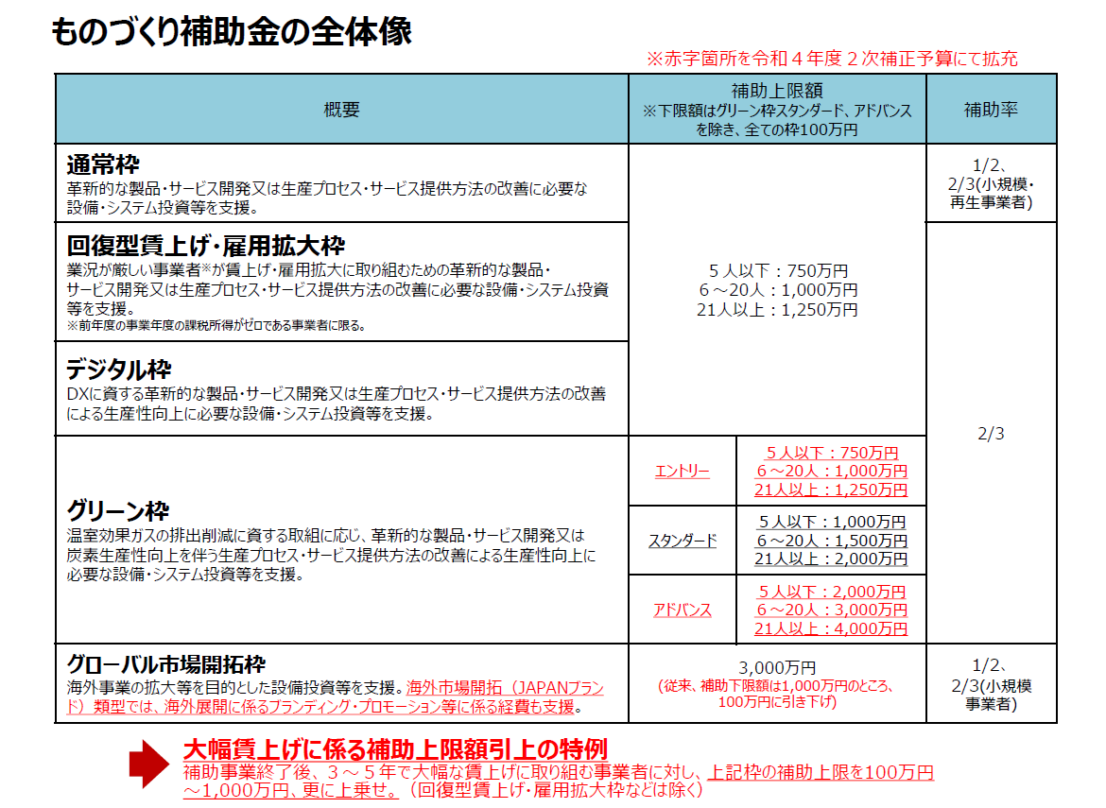
特に無し | https://www.tokeiren-bc.jp/2066 | × | ○ | ○ | ○
次に掲げる全ての条件を備えている方に賃貸します。 １．大学研究者の起業及び大学との連携（大学シーズの活用等）による起業や新たな事業展開を図ろうとする方 ２．上記1の事業展開により産学連携の推進、地域経済の振興、大学・地域産業・関係機関とのネットワーク構築を図ろうとする方 ３．経営に必要な資力及び信用を有し、かつ、賃料の支払い能力がある方 | https://www.smrj.go.jp/incubation/t-biz/index.html | ○ | ○ | ○ | ○
以下のようなお悩みを抱えているスタートアップ・起業予定の方のご相談に対応します ■経営課題への助言を受けられる外部人材が周囲にいない ■プロダクト・サービスの実証や拡大のために必要な連携プレイヤーへのアプローチ手段がない ■資金調達先を探すためのリレーションがない ■研究開発起点での事業創出を目指しているが、ビジネスのナレッジが不足している ■資本政策を含め、事業計画を見直したい | https://www.smrj.go.jp/venture/info/reboot/index.html | ○ | ○ | ○ | ○
七十七銀行に預金口座をお持ちの設立後5年以内の法人 | https://www.77bank.co.jp/77bank/chihousousei/startup_support/ | ○ | ○ | ○ | ×
創業期の事業者、スタートアップ企業等 | https://www.77bank.co.jp/77bank/chihousousei/startup_support/ | ○ | ○ | ○ | ×
宮城県に本社・本店を置いて創業、第二創業及び事業承継型創業する以下の中小企業者等 ・補助金の募集開始日以降6か月以内に創業等する者 ・補助金の募集開始日以前1年以内に創業等した中小企業者（個人事業者を含む） | https://www.joho-miyagi.or.jp/startup | ○ | × | × | ×
(1)宮城県内において助成金の募集開始日以降６ヶ月以内に創業を行う者 (2)宮城県内に主たる事業所等を有する中小企業者及び中小企業者のグループ (3)宮城県内に主たる事業所等を有するＮＰＯ法人等 | https://www.joho-miyagi.or.jp/ouen | ○ | ○ | ○ | ○
宮城県内に事業所や事務所をもつ中小企業者を主体として、他の企業、大学等（短期大学、高等専門学校を含む。）および公的試験研究機関等の３機関以上が参加している研究会。 | https://www.joho-miyagi.or.jp/pro-c | ○ | ○ | ○ | ○
県内を中心とする製造業等事業者（業として分析・試験をするものを除く） | https://www.mit.pref.miyagi.jp/services/%e6%96%bd%e8%a8%ad%e3%83%bb%e6%a9%9f%e5%99%a8%e5%88%a9%e7%94%a8%e3%81%ae%e6%b5%81%e3%82%8c/ | ○ | ○ | ○ | ○
県内を中心とする製造業等事業者（業として分析・試験をするものを除く） | https://www.mit.pref.miyagi.jp/services/%e8%a9%a6%e9%a8%93%e5%88%86%e6%9e%90%e3%81%ab%e3%81%a4%e3%81%84%e3%81%a6/ | ○ | ○ | ○ | ○
...

